信用交易
融资融券市场交易数据统计(2023-05-31)

标的证券 | 融资融券余额（亿元） | 融资余额（亿元） | 融券余额（亿元） | 融资买入额（亿元） | 融资融券规模变化（亿元） | 融资余额增幅(‰) | 融券余额增幅(%)
统计数据 | 16,134.16 | 15,186.87 | 945.13 | 649.78 | 12.58 | 1.01 | -0.29
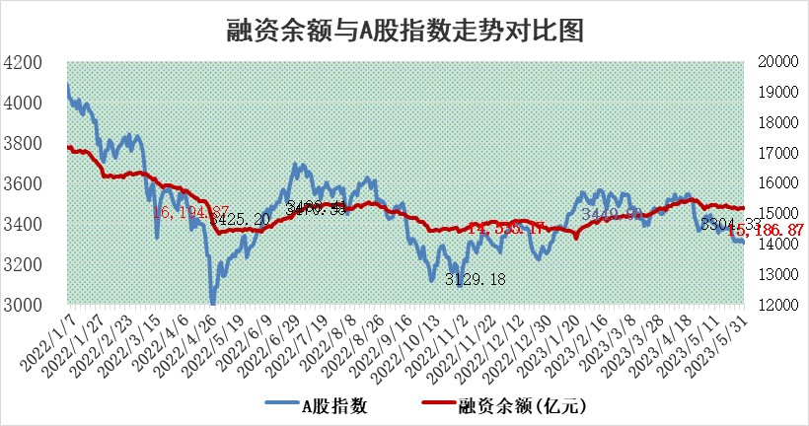

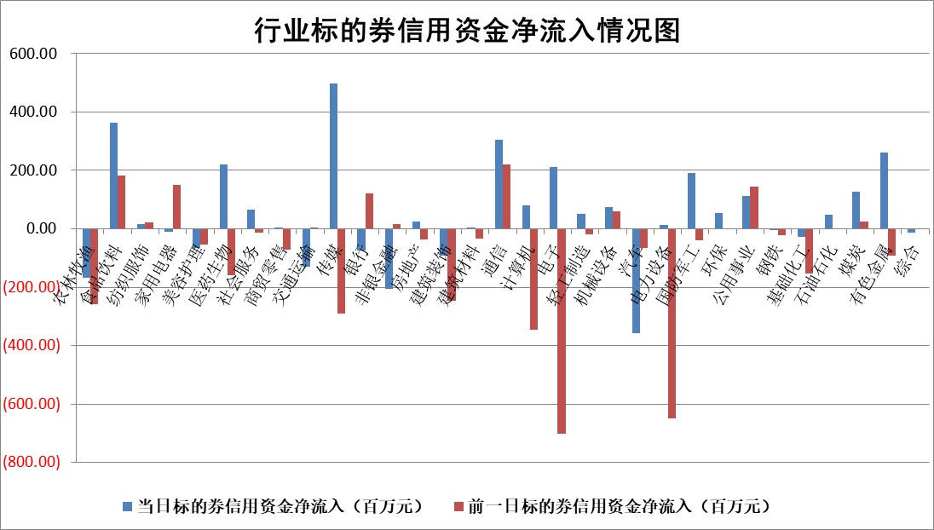

标的基金代码 | 标的基金简称 | 融资余额/市值(%) | 融资余额增幅(%) | 融资买入额/成交金额(%) | （融资余额净增额-融券余额净增额）/市值(‱) | 融券余额降幅(%) | ABS[（融资余额净增额-融券余额净增额）/市值净增额-1](%)
159902 | 华夏中小板ETF | 0.00 | 0.00 | 0.00 | 0.00 | 0.00 | 100.00
159915 | 易方达创业板ETF | 2.54 | 15.26 | 88493.20 | 34.06 | 3.49 | 130.24
159919 | 嘉实沪深300ETF | 4.84 | -0.35 | 0.96 | -0.62 | 20.33 | 99.28
159920 | 华夏恒生ETF | 68.51 | -0.03 | 1.99 | -1.78 | 11.31 | 99.22
159922 | 嘉实中证500ETF | 0.83 | -43.29 | 234.90 | -62.01 | 0.19 | 220.96
159925 | 南方沪深300ETF | 0.03 | -0.11 | 0.00 | 0.00 | 0.00 | 100.00
159928 | 消费ETF | 0.95 | 0.14 | 5.42 | 1.25 | 10.42 | 100.71
159934 | 易方达黄金ETF | 375.68 | 0.02 | 6.13 | 6.80 | 0.00 | 94.95
159939 | 全指信息技术ETF | 0.60 | -5.84 | 334.90 | -3.89 | -0.73 | 105.80
159940 | 全指金融地产ETF | 0.14 | -3.63 | 0.01 | -0.51 | 0.00 | 99.42
159995 | 半导体芯片ETF | 2.19 | -3.55 | 148.02 | -8.97 | -3.20 | 119.73
159997 | 天弘中证电子ETF | 1.56 | -5.64 | 1.93 | -13.67 | -20.76 | 234.12
159998 | 天弘中证计算机主题ETF | 0.49 | 10.30 | 0.12 | 4.28 | -0.83 | 93.96
510050 | 华夏上证50ETF | 10.55 | 0.94 | 153.88 | 8.78 | -7.91 | 92.73
510180 | 华安上证180ETF | 0.53 | -0.04 | 0.72 | 0.02 | 4.14 | 100.02
510880 | 华泰柏瑞红利ETF | 0.32 | 7.09 | 1.39 | 2.86 | 17.45 | 104.53
510900 | 易方达恒生H股ETF | 103.52 | 0.04 | 3.42 | 4.47 | 0.00 | 101.96
511010 | 5年期国债ETF | 0.00 | 0.00 | 0.00 | 0.00 | 0.00 | 100.00
511380 | 可转债及可交换债券ETF | 7.55 | 2.15 | 5.06 | 15.91 | 0.00 | 130.91
512000 | 全指证券ETF | 6.90 | 0.45 | 12.47 | 5.79 | 6.65 | 141.85
512010 | 沪深300医药卫生ETF | 3.91 | 1.10 | 80.33 | 4.28 | 0.05 | 103.79
512070 | 沪深300非银ETF | 1.90 | 3.62 | 210.36 | 6.78 | 1.72 | 104.25
512400 | 南方中证申万有色金属ETF | 1.41 | -0.80 | 0.25 | -2.55 | -4.22 | 98.59
512580 | 广发中证环保产业ETF | 0.97 | 2.92 | 0.15 | 3.20 | 0.98 | 103.23
512660 | 国泰中证军工ETF | 2.60 | -0.15 | 12.55 | 3.12 | 7.20 | 560.00
512800 | 华宝中证银行ETF | 15.01 | -1.04 | 2.94 | -14.80 | 2.42 | 76.99
512980 | 广发中证传媒ETF | 0.79 | 0.74 | 177.91 | -0.63 | -5.82 | 100.14
515030 | 华夏中证新能源汽车ETF | 2.17 | -1.46 | 14.90 | -3.61 | -0.88 | 96.25
515050 | 华夏中证5G通信主题ETF | 1.03 | -2.62 | 1.67 | -1.75 | 7.05 | 101.90
515070 | 华夏中证人工智能ETF | 2.00 | 1.09 | 9.04 | 13.47 | 34.06 | 93.43
标的股票比较指标 |  | 融资余额/流通A股市值(%) | 融资余额增幅(%) | 融资买入额/成交金额(%) | （融资余额净增额-融券余额净增额）/流通A股市值(‱) | 融券余额降幅(%) | ABS[（融资余额净增额-融券余额净增额）/流通A股市值净增额-1](%)
前十名标的个股 |  | 仁东控股 | 景旺电子 | 海油发展 | 金百泽 | 曼卡龙 | 龙芯中科
 |  | 永信至诚 | 金百泽 | 司尔特 | 百胜智能 | 晋亿实业 | 钜泉科技
 |  | 全柴动力 | 泰嘉股份 | 吉鑫科技 | 腾亚精工 | 赛科希德 | 华纳药厂
 |  | 莱茵生物 | 深圳瑞捷 | 辉隆股份 | 铭普光磁 | 翔宇医疗 | 青木股份
 |  | 海兰信 | 鸥玛软件 | 景旺电子 | 汉仪股份 | 晋西车轴 | 帝科股份
 |  | 大立科技 | 杭电股份 | 东阳光 | 信邦智能 | 宏润建设 | 杭州柯林
 |  | 晨鸣纸业 | 铭普光磁 | 海立股份 | 新国都 | 万泽股份 | 建龙微纳
 |  | 万得凯 | 信邦智能 | 中粮科工 | 欧比特 | 福瑞股份 | 星球石墨
 |  | 司尔特 | 星环科技 | 东方锆业 | 鸥玛软件 | 龙腾光电 | 富春股份
 |  | 亚通股份 | 毕得医药 | 郑州银行 | 深圳瑞捷 | 力合微 | 辉隆股份
后十名标的个股 |  | 哈工智能 | 金钟股份 | 思瑞浦 | 正强股份 | 广安爱众 | 鸿富瀚
 |  | 正邦科技 | 正强股份 | 天沃科技 | 金钟股份 | 厦门港务 | 洲明科技
 |  | 美好置业 | 利和兴 | 荣盛发展 | 一博科技 | 杭电股份 | 恒铭达
 |  | 宋都股份 | 秦安股份 | 哈工智能 | 江波龙 | 上海电气 | 瑞德智能
 |  | 中天金融 | 中捷精工 | 正邦科技 | 蕾奥规划 | 任子行 | 成飞集成
 |  | 华铁股份 | 石基信息 | 美好置业 | 中捷精工 | 博硕科技 | 药易购
 |  | 阳光城 | 华宝股份 | 宋都股份 | 利和兴 | 达华智能 | 中国移动 | ;
 |  | 紫鑫药业 | 桂东电力 | 中天金融 | 东利机械 | 中自科技 | 泰和新材
 |  | 中国中期 | 东利机械 | 华铁股份 | 恒烁股份 | 南模生物 | 中科微至
 |  | 世茂股份 | 申菱环境 | 阳光城 | 兆龙互连 | 南凌科技 | 弘信电子
说明：1.以上普通交易数据和信用交易数据皆以交易日收盘后数据为基准；2.上述标的证券总数据只计算标的证券市场总数据，不包括从标的证券中调出去标的证券数据，所以与交易所公布的总值略有不同； 3.上述行业采用申万一级行业分类；4.以上标的基金和标的个股中比较的6个指标值中：前5个（从左至右）为正向指标，值越大排名越靠前；第6个为逆向指标，值越小，排名越靠前；5.第6个指标中ABS[]表示求绝对值，其主要用于考量信用资金相对净流入对股价相对净变化的贡献程度；6.数据来源：wind，交易所。

 | 证券代码 | 新增融资余额 | 融资买入额 | 融资买入增幅前10
远大智能 | 002689 | 28175353 | 42268582 | 199%
亚太股份 | 002284 | 21555247 | 34242865 | 82%
赛诺医疗 | 688108 | 72122899 | 101076547 | 78%
湖南发展 | 000722 | 66023557 | 137112987 | 75%
柘中股份 | 002346 | 14584119 | 36845980 | 58%
国城矿业 | 000688 | 24683149 | 48240585 | 54%
兆新股份 | 002256 | 1985058 | 4066269 | 52%
凯美特气 | 002549 | 33806472 | 61340055 | 52%
华昌达 | 300278 | 13474542 | 19303225 | 48%
新华联 | 000620 | 27311937 | 39201759 | 43%

 | 证券代码 | 新增融资余额 | 融资买入额 | 融资买入增幅前10
兔宝宝 | 002043 | 73310337 | 89923983 | 334%
捷昌驱动 | 603583 | 26026415 | 31686727 | 262%
湘财股份 | 600095 | 94196837 | 132280449 | 252%
中谷物流 | 603565 | 49103883 | 60098371 | 234%
中青宝 | 300052 | 24215352 | 31377809 | 98%
顾家家居 | 603816 | 138518545 | 188424210 | 78%
喜临门 | 603008 | 31503289 | 48351944 | 77%
财信发展 | 000838 | 10831830 | 17666790 | 74%
苏州银行 | 002966 | 10578096 | 19143736 | 72%
金诚信 | 603979 | 23858538 | 36098133 | 60%

